Template Blank
Cenário/Caso de Uso ( 1 )
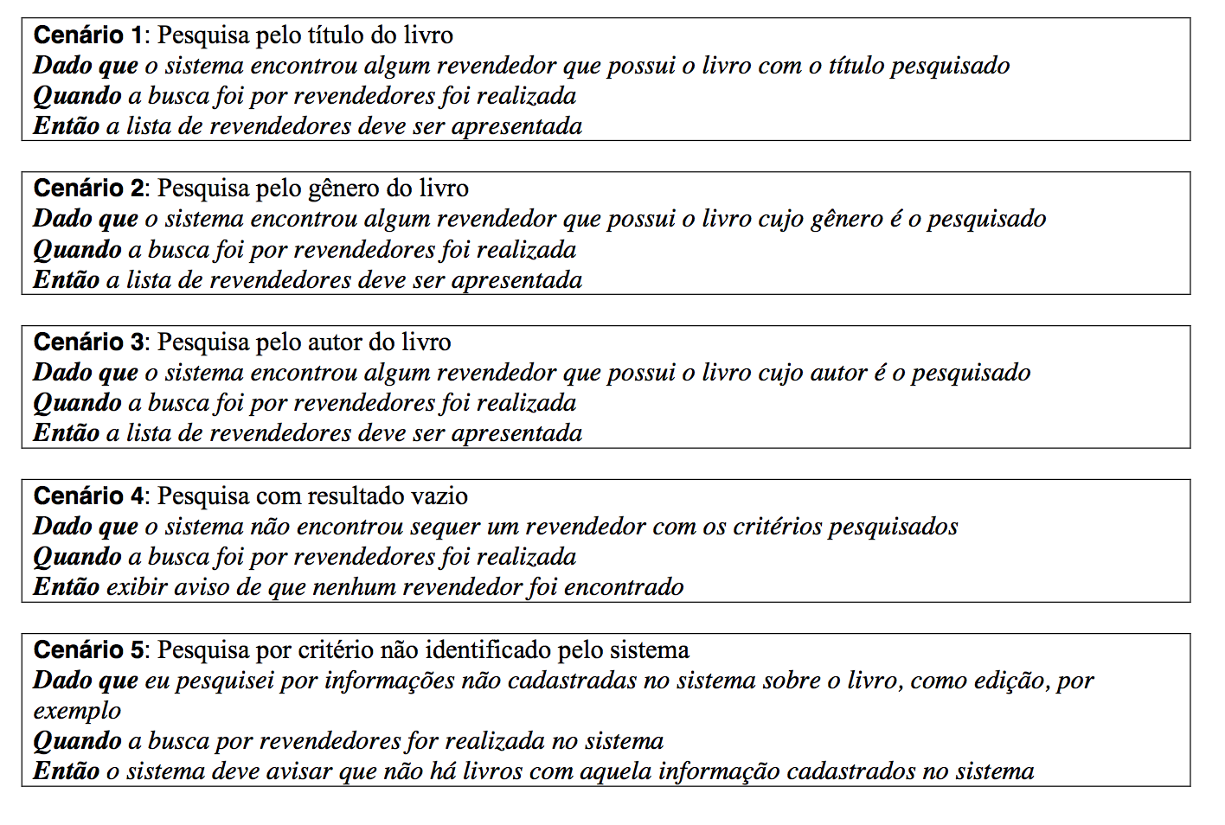

 | Atributos de Qualidade (indique sua justificativa abaixo para cada atributo)
Atômico |  | É atômico, pois é um requisito que é auto-contido, sendo independente de outro requisito para ser entendido
Completo |  | É completo pois apresenta seu fluxo principal o detalhamento necessário para seu funcionamento
Prioritizável |  | Esse item não é prioritizavel em relação aos outros pois é um requisito crítico para o sistema
Consistente |  | É consistente pois é alinhado com as necessidades do requisito.
Conciso |  | É conciso pois não contem informação desnecessária.
Estimável |  | É estimável, pois as funcionalidades podem ser mensuradas em sua complexidade.
Entendível |  | É entendivel, pois utiliza um vocabulário de fácil compreensão.
Factível |  | É factivel, pois se encontra dentro do escopo do projeto.
Indepentente |  | Não é independente, pois necessita que outros requisitos estejam prontos antes de executa-lo.
Negociável |  | É negociável, pois é possível mudar seu escopo de acordo com a necessidade.
Não Ambíguo |  | É não ambiguo, não existe outro requisito igual.
Prioritizável |  | É prioritizavel, De acordo com a necessidade.
Pequeno |  | É pequeno, pode ser feito em pouco tempo com poucos recursos.
Testável |  | É possível testa-lo, pois sabe-se seu comportamento.
Valioso |  | É valioso, pois é um requisito crítico para o sistema.

Cenário/Caso de Uso ( 2 )
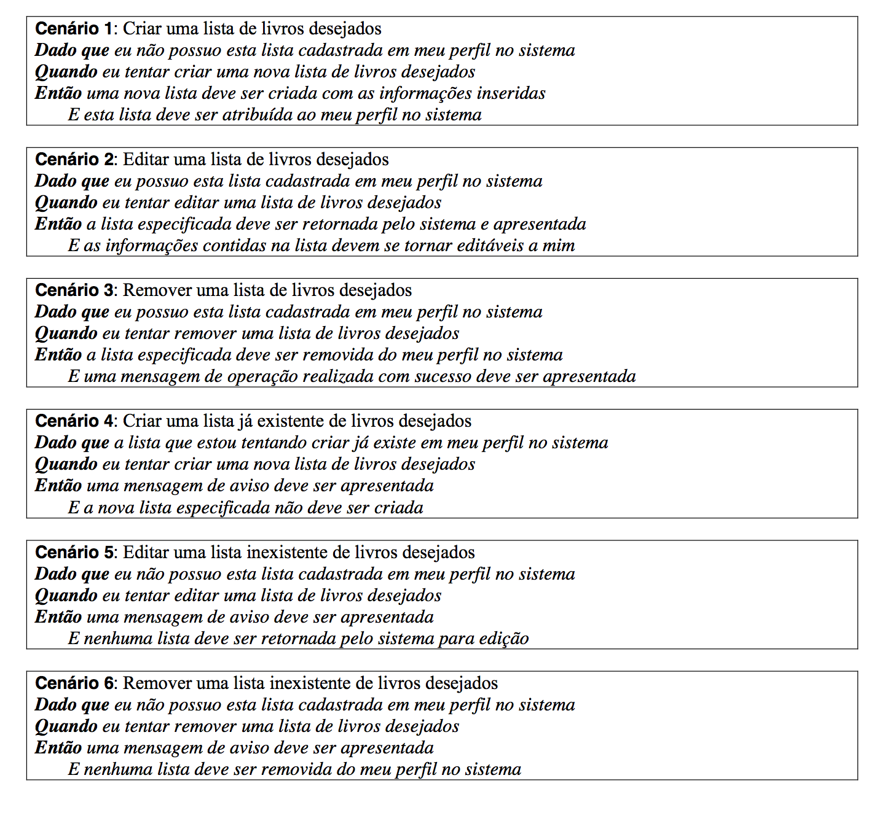

 | Atributos de Qualidade (indique sua justificativa abaixo para cada atributo)
Atômico |  | É atômico, pois é um requisito que é auto-contido, sendo independente de outro requisito para ser entendido
Completo |  | É completo pois apresenta seu fluxo principal o detalhamento necessário para seu funcionamento
Prioritizável |  | Esse item não é prioritizavel em relação aos outros pois é um requisito crítico para o sistema
Consistente |  | É consistente pois é alinhado com as necessidades do requisito.
Conciso |  | É conciso pois não contem informação desnecessária.
Estimável |  | É estimável, pois as funcionalidades podem ser mensuradas em sua complexidade.
Entendível |  | É entendivel, pois utiliza um vocabulário de fácil compreensão.
Factível |  | É factivel, pois se encontra dentro do escopo do projeto.
Indepentente |  | Não é independente, pois necessita que outros requisitos estejam prontos antes de executa-lo.
Negociável |  | É negociável, pois é possível mudar seu escopo de acordo com a necessidade.
Não Ambíguo |  | É não ambiguo, não existe outro requisito igual.
Prioritizável |  | É prioritizavel, De acordo com a necessidade.
Pequeno |  | É pequeno, pode ser feito em pouco tempo com poucos recursos.
Testável |  | É possível testa-lo, pois sabe-se seu comportamento.
Valioso |  | É valioso, pois é um requisito crítico para o sistema.

Cenário/Caso de Uso ( 7 )
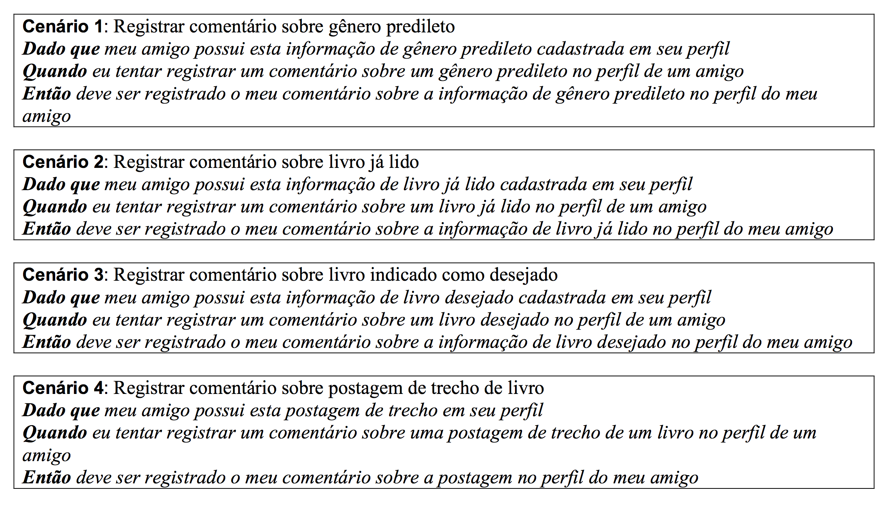

 | Atributos de Qualidade (indique sua justificativa abaixo para cada atributo)
Atômico |  | É atômico, pois é um requisito que é auto-contido, sendo independente de outro requisito para ser entendido
Completo |  | É completo pois apresenta seu fluxo principal o detalhamento necessário para seu funcionamento
Prioritizável |  | Esse item não é prioritizavel em relação aos outros pois é um requisito crítico para o sistema
Consistente |  | É consistente pois é alinhado com as necessidades do requisito.
Conciso |  | É conciso pois não contem informação desnecessária.
Estimável |  | É estimável, pois as funcionalidades podem ser mensuradas em sua complexidade.
Entendível |  | É entendivel, pois utiliza um vocabulário de fácil compreensão.
Factível |  | É factivel, pois se encontra dentro do escopo do projeto.
Indepentente |  | Não é independente, pois necessita que outros requisitos estejam prontos antes de executa-lo.
Negociável |  | É negociável, pois é possível mudar seu escopo de acordo com a necessidade.
Não Ambíguo |  | É não ambiguo, não existe outro requisito igual.
Prioritizável |  | É prioritizavel, De acordo com a necessidade.
Pequeno |  | É pequeno, pode ser feito em pouco tempo com poucos recursos.
Testável |  | É possível testa-lo, pois sabe-se seu comportamento.
Valioso |  | É valioso, pois é um requisito crítico para o sistema.

Cenário/Caso de Uso ( 8 )

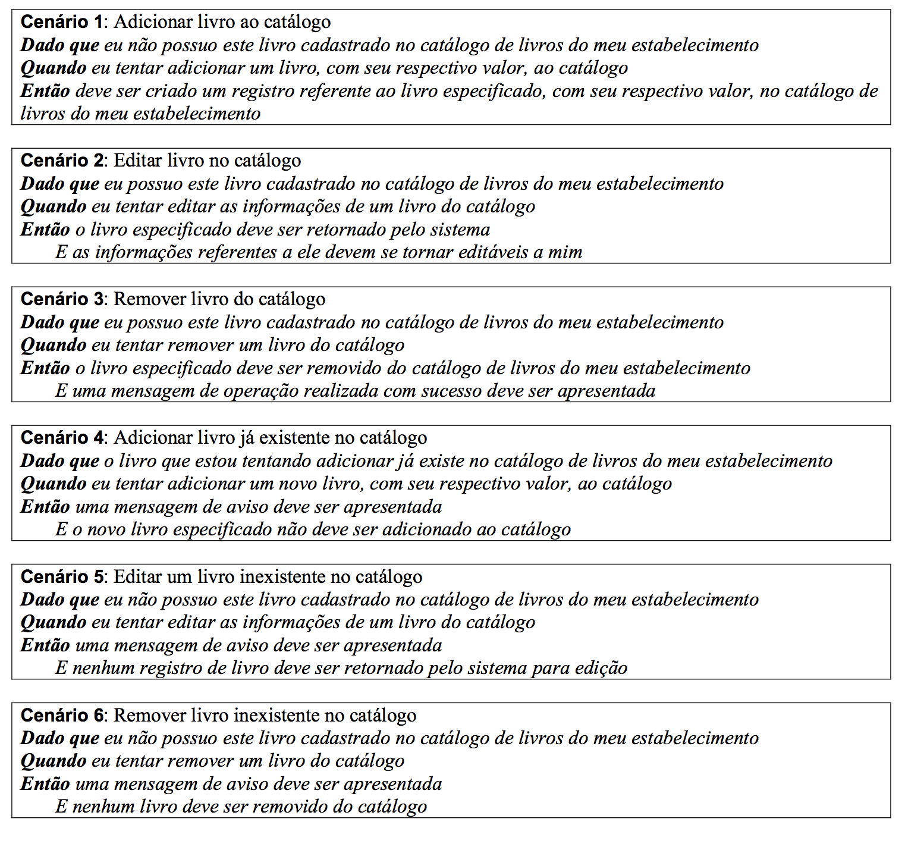

 | Atributos de Qualidade (indique sua justificativa abaixo para cada atributo)
Atômico |  | É atômico, pois é um requisito que é auto-contido, sendo independente de outro requisito para ser entendido
Completo |  | É completo pois apresenta seu fluxo principal o detalhamento necessário para seu funcionamento
Prioritizável |  | Esse item não é prioritizavel em relação aos outros pois é um requisito crítico para o sistema
Consistente |  | É consistente pois é alinhado com as necessidades do requisito.
Conciso |  | É conciso pois não contem informação desnecessária.
Estimável |  | É estimável, pois as funcionalidades podem ser mensuradas em sua complexidade.
Entendível |  | É entendivel, pois utiliza um vocabulário de fácil compreensão.
Factível |  | É factivel, pois se encontra dentro do escopo do projeto.
Indepentente |  | Não é independente, pois necessita que outros requisitos estejam prontos antes de executa-lo.
Negociável |  | É negociável, pois é possível mudar seu escopo de acordo com a necessidade.
Não Ambíguo |  | É não ambiguo, não existe outro requisito igual.
Prioritizável |  | É prioritizavel, De acordo com a necessidade.
Pequeno |  | É pequeno, pode ser feito em pouco tempo com poucos recursos.
Testável |  | É possível testa-lo, pois sabe-se seu comportamento.
Valioso |  | É valioso, pois é um requisito crítico para o sistema.

Cenário/Caso de Uso ( 9 )

 | Atributos de Qualidade (indique sua justificativa abaixo para cada atributo)
Atômico |  | É atômico, pois é um requisito que é auto-contido, sendo independente de outro requisito para ser entendido
Completo |  | É completo pois apresenta seu fluxo principal o detalhamento necessário para seu funcionamento
Prioritizável |  | Esse item não é prioritizavel em relação aos outros pois é um requisito crítico para o sistema
Consistente |  | É consistente pois é alinhado com as necessidades do requisito.
Conciso |  | É conciso pois não contem informação desnecessária.
Estimável |  | É estimável, pois as funcionalidades podem ser mensuradas em sua complexidade.
Entendível |  | É entendivel, pois utiliza um vocabulário de fácil compreensão.
Factível |  | É factivel, pois se encontra dentro do escopo do projeto.
Indepentente |  | Não é independente, pois necessita que outros requisitos estejam prontos antes de executa-lo.
Negociável |  | É negociável, pois é possível mudar seu escopo de acordo com a necessidade.
Não Ambíguo |  | É não ambiguo, não existe outro requisito igual.
Prioritizável |  | É prioritizavel, De acordo com a necessidade.
Pequeno |  | É pequeno, pode ser feito em pouco tempo com poucos recursos.
Testável |  | É possível testa-lo, pois sabe-se seu comportamento.
Valioso |  | É valioso, pois é um requisito crítico para o sistema.

Exemplo_USe Case 3
Cenário/Caso de Uso ( 3 )
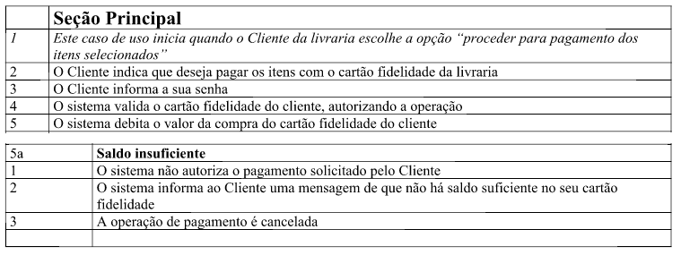

 | Atributos de Qualidade (indique sua justificativa abaixo para cada atributo)
Atômico |  | Use case não pode ser dividido por que…
Completo |  | Use case aparenta estar completo por…
Prioritizável
Consistente
Conciso
Estimável
Entendível
Factível
Indepentente
Negociável
Não Ambíguo
Prioritizável
Pequeno
Testável
Valioso

